1. Чек-лист на вёрстку
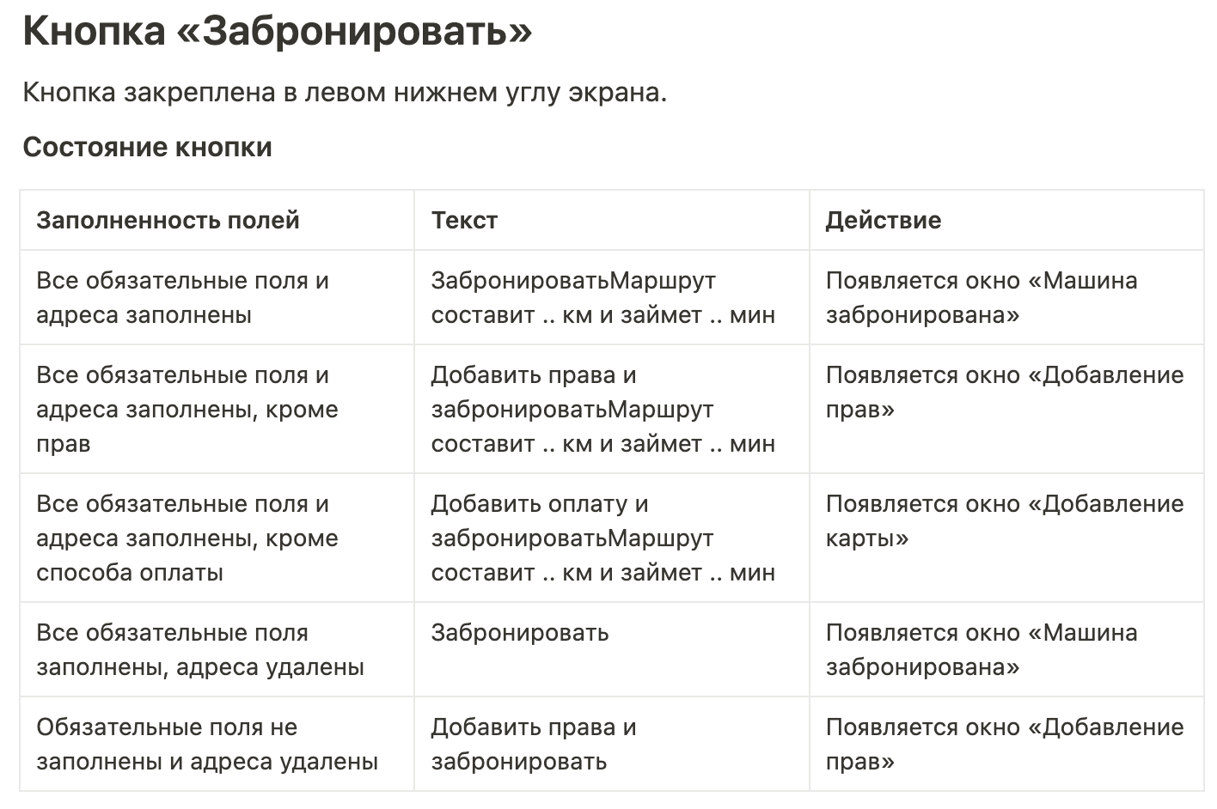
Группа проверок | № | Описание проверки | Статус Яндекс Браузер, 800×600 | Статус Firefox, 1920×1080 | Ссылка на баг-репорт
Форма бронирования | Т1 | Расположение формы бронирование Под формой заполнения маршруты (адресов) | Passed | Passed
 | Т2 | Внешний вид формы бронирования Имеет серые границы в форме прямоугольника со скругленными краями и белый фон | Passed | Passed
 | Т3 | Расположение кнопки "Назад" в форме бронирования В левом верхнем углу формы бронирования | Passed | Passed
 | Т4 | Внешний вид кнопки "Назад" в форме бронирования Иконка серого круга со знаком "меньше" внутри белого цвета | Failed | Failed | БР1
Блок "Выбор тарифа" | Т5 | Расположение блока "Выбор тарифа" В форме бронирования под кнопкой "Назад" | Passed | Passed
 | Т6 | Внешний вид блока "Выбор тарифа" Белый фон и содержит три карточки тарифов: Повседневный, Походный, Роскошный | Passed | Passed
 | Т7 | Иконка карточки тарифа "Походный" Иконка бирюзовой машины, выровнена по левому краю карточки тарифа | Passed | Passed
 | Т8 | Текст названия тарифа Расположен под иконкой машинки, выровнен по левому краю карточки тарифа, цвет текста серый | Passed | Passed
 | Т9 | Текст цены тарифа Расположен под названием тарифа, выровнен по левому краю карточки тарифа, цвет текста серый | Passed | Passed
 | Т10 | Внешний вид выбранной карточки тарифа в блоке "Выбор тарифа" Выбранный тариф подсвечивается серым прямоугольником со скругленными краями, цвет текста и цены меняется на черный | Passed | Passed
Блок "Информация о машине" | Т11 | Расположение блока "Информация о машине" Под блоком "Выбор тарифа", выровнен по центру | Passed | Passed
 | Т12 | Внешний вид блока "Информация о машине" Имеет серые границы в форме прямоугольника со скругленными краями и белый фон | Passed | Passed
 | Т13 | Расположение текста Марка машины Вверху блока "Информация о машине", выровнен по центру | Passed | Passed
 | Т14 | Текст Марка машины Текст Марка машины для походного тарифа "Kia Rio" черного цвета, жирный | Passed | Passed
 | Т15 | Расположение текста Описание тарифа Под текстом Марка машины, выровнен по центру | Passed | Passed
 | Т16 | Текст Описание тарифа Черный текст "Для путешествий", жирный шрифт, на один пункт меньше текста Марка машины | Failed | Failed | БР2
 | Т17 | Расположение текста Время до машины Под текстом Описание тарифа, по центру | Passed | Passed
 | Т18 | Иконка перед текстом Время до машины Идущий человек серого цвета | Failed | Failed | БР3
 | Т19 | Текст Время до машины Текст "n мин" серого цвета, меньше текста Описание тарифа | Failed | Failed | БР4
 | Т20 | Расположение текста Время бесплатного ожидания Справа от текста Время до машины через разделитель "точка", на той же строке | Passed | Passed
 | Т21 | Текст Время бесплатного ожидания Текст "12 мин бесплатного ожидания" серого цвета, размер совпадает с размером текста Время до машины | Failed | Failed | БР5
 | Т22 | Расположение иконки выбранной машины Под текстом Время до машины и текстом Время бесплатного ожидания, выровнена по центру, "смотрит" вправо | Passed | Passed
 | Т23 | Иконка выбраной машины Бирюзовая машина с вещами на рейлинге, соответствующая тарифу "Походный, "смотрит" вправо | Failed | Failed | БР6
 | Т24 | Расположение текста описания первой дополнительной фичи Под иконкой выбранной машины, по центру | Passed | Passed
 | Т25 | Текст описания первой дополнительной фичи Текст "Bluetooth-двери" серого цвета, размер совпадает с размером текста Время до машины и Время бесплатного ожидания | Passed | Passed
 | Т26 | Расположение текста описания второй дополнительной фичи Справа от текста описания первой дополнительной фичи через разделитель "точка", на той же строке | Passed | Passed
 | Т27 | Текст описания второй дополнительной фичи Текст "походное снаряжение" серого цвета, размер совпадает с размером текста Время до машины и Время бесплатного ожидания | Passed | Passed
Поле "Добавить права" | Т28 | Расположение поля "Добавить права" В форме бронирования под блоком "Информация о машине" | Passed | Passed
 | Т29 | Внешний вид поля "Добавить права" в незаполненном состоянии Форма горизонтальный прямоугольник со скругленными краями, серая граница, белый фон | Passed | Passed
 | Т30 | Иконка в поле "Добавить права" в незаполненом состоянии Знак "больше" черного цвета, выровнен по правому краю поля, расположен на одном уровне с текстом поля по вертикали | Failed | Failed | БР7
 | Т31 | Расположение текста в поле "Добавить права" в незаполненном состоянии Вертикально выровнен по центру, горизонтально выровнен по левому краю | Passed | Passed
 | Т32 | Текст поля "Добавить права" в незаполненном состоянии Текст: "Добавить права", серого цвета | Passed | Passed
 | Т33 | Внешний вид поля "Добавить права" после пройденной верификации Форма горизонтальный прямоугольник со скругленными краями, зеленая границы, белый фон | Passed | Passed
 | Т34 | Иконка в поле "Добавить права" после пройденной верификации Знак "Галочка" зеленого цвета, выровнен по правому краю поля, расположен на одном уровне с текстом поля по вертикали | Failed | Failed | БР8
 | Т35 | Расположение текста в поле "Добавить права" после пройденой верификации Вертикально выровнен по центру, горизонтально выровнен по левому краю | Passed | Passed
 | Т36 | Текст поля "Добавить права" после пройденной верификации Текст: "Права", черного цвета | Passed | Passed
 | Т37 | Внешний вид поля "Добавить права" после непройденной верификации Форма горизонтальный прямоугольник со скругленными краями, красная граница, белый фон | Skipped | Skipped | Нельзя проверить, т.к. не реализован функционал непройденной верификации для поля "Добавить права" (невозможно добавить права, котоыре не проходят верификацию)
 | Т38 | Иконка в поле "Добавить права" после непройденной верификации Знак "Крестик" красного цвета, выровнен по правому краю поля, расположен на одном уровне с текстом поля по вертикали | Skipped | Skipped
 | Т39 | Расположение текста в поле "Добавить права" после непройденой верификации Вертикально выровнен по центру, горизонтально выровнен по левому краю | Skipped | Skipped
 | Т40 | Текст поля "Добавить права" после непройденной верификации Текст: "Добавить права", серого цвета | Skipped | Skipped
Поле "Способ оплаты" | Т41 | Расположение поля "Способ оплаты" В форме бронирования под полем "Добавить права" | Passed | Passed
 | Т42 | Внешний вид поля "Способ оплаты" Форма горизонтальный прямоугольник со скругленными краями, серая граница, белый фон | Passed | Passed
 | Т43 | Иконка "Стрелочка" в поле "Способ оплаты" Знак "Больше" черного цвета, выровнен по правому краю поля, расположен на одном уровне с текстом поля по вертикали | Passed | Passed
 | Т44 | Иконка "Карта" в поле "Способ оплаты" Иконка "Задняя сторона карты", расположена слева от иконки "Стрелочка", на одном уровне с текстом поля по вертикали | Passed | Passed
 | Т45 | Текст "Способ оплаты" в поле "Способ оплаты" при отсутствии добавленных карт Текст "Способ оплаты" серого цвета, вертикально выровнен по центру, расположен по левому краю | Failed | Failed | БР9
 | Т46 | Текст "Добавить" в поле "Способ оплаты" при отсутствии добавленных карт Текст "Добавить" серого цвета, вертикально выровнен по центру, расположен слева от иконки "Карта" | Passed | Passed
 | Т47 | Текст "Способ оплаты" в поле "Способ оплаты" при наличии добавленной карты Текст "Способ оплаты" черного цвета, вертикально выровнен по центру, расположен по левому краю | Passed | Passed
 | Т48 | Текст "Карта" в поле "Способ оплаты" при наличии добавленной карты Текст "Карта" серого цвета, вертикально выровнен по центру, расположен слева от иконки "Карта" | Passed | Passed
Панель "Требования к заказу" | Т49 | Расположение панели "Требования к заказу" В форме бронирования под полем "Способ оплаты" | Passed | Passed
 | Т50 | Внешний вид панели "Требования к заказу" Прямоугольник со скругленными краями светло-серого цвета без окантовки | Passed | Passed
 | Т51 | Название панели "Требования к заказу" Текст: "Требования к заказу" серого цвета, выровнен по левому краю, расположен вверху панели "Требования к заказу" | Passed | Passed
 | Т52 | Иконка сворачивания/разворачивания панели "Требования к заказу" Знак "Больше", смотрящий вверх при развернутой панели и вниз при свернутой панели, черного цвета | Passed | Passed
 | Т53 | Расположение иконки сворачивания/разворачивания панели "Требования к заказу" Выровнен по правому краю панели, вертикально на одном уровне с текстом "Требования к заказу" | Passed | Passed
 | Т54 | Разделительная черта между названием панели "Требования к заказу" и счетчиком "Спрей от комаров" Расположена по всей ширине формы под названием панели, тонкая линия серого цвета | Passed | Passed
 | Т55 | Расположение счетчика "Спрей от комаров" Под разделительной чертой после названия панели "Требования к заказу" | Passed | Passed
 | Т56 | Текст счетчика "Спрей от комаров" Текст: "Спрей от комаров", выровнен по левому краю панели Требования к заказу, черного цвета | Passed | Passed
 | Т57 | Внешний вид счетчика "Спрей от комаров" Горизонтальный прямоугольник серого цвета со скругленными краями | Passed | Passed
 | Т58 | Кнопка "Минус" счетчика "Спрей от комаров" в неактивном состоянии Расположена в левой части счетчика (прямоугольника), темно-серого цвета | Passed | Passed
 | Т59 | Кнопка "Минус" счетчика "Спрей от комаров" в активном состоянии Расположена в левой части счетчика (прямоугольника), черного цвета | Passed | Passed
 | Т60 | Кнопка "Плюс" счетчика "Спрей от комаров" в неактивном состоянии Расположена в правой части счетчика (прямоугольника), темно-серого цвета | Passed | Passed
 | Т61 | Кнопка "Плюс" счетчика "Спрей от комаров" в активном состоянии Расположена в правой части счетчика (прямоугольника), черного цвета | Passed | Passed
 | Т62 | Отображение значения счетчика "Спрей от комаров" Значение расположено по центру счетчика (прямоугольника) между кнопками "Минус" и "Плюс", текст черного цвета | Passed | Passed
 | Т63 | Разделительная черта между счетчиком "Спрей от комаров" и счетчиком "Спальник" Расположена по ширине формы под названием панели, тонкая линия серого цвета | Passed | Passed
 | Т64 | Расположение счетчика "Спальник" Под разделительной чертой после счетчика "Спрей от комаров" | Passed | Passed
 | Т65 | Текст счетчика "Спальник" Текст: "Спальник", выровнен по левому краю панели Требования к заказу, черного цвета | Passed | Passed
 | Т66 | Внешний вид счетчика "Спальник" Горизонтальный прямоугольник серого цвета со скругленными краями | Passed | Passed
 | Т67 | Кнопка "Минус" счетчика "Спальник" в неактивном состоянии Расположена в левой части счетчика (прямоугольника), темно-серого цвета | Passed | Passed
 | Т68 | Кнопка "Минус" счетчика "Спальник" в активном состоянии Расположена в левой части счетчика (прямоугольника), черного цвета | Passed | Passed
 | Т69 | Кнопка "Плюс" счетчика "Спальник" в неактивном состоянии Расположена в правой части счетчика (прямоугольника), темно-серого цвета | Passed | Passed
 | Т70 | Кнопка "Плюс" счетчика "Спальник" в активном состоянии Расположена в правой части счетчика (прямоугольника), черного цвета | Passed | Passed
 | Т71 | Отображение значения счетчика "Спальник" Значение расположено по центру счетчика (прямоугольника) между кнопками "Минус" и "Плюс", текст черного цвета | Passed | Passed
 | Т72 | Разделительная черта между счетчиком "Спальник" и кнопкой "Светомузыка" Расположена по ширине формы под названием панели, тонкая линия серого цвета | Passed | Passed
 | Т73 | Расположение кнопки "Светомузыка" Под разделительной чертой после счетчика "Спальник" | Passed | Passed
 | Т74 | Текст "Светомузыка" кнопки "Светомузыка" Текст: "Светомузыка", выровнен по левому краю панели Требования к заказу, черного цвета | Passed | Passed
 | Т75 | Текст "Доступно в тарифе «Роскошный»" кнопки "Светомузыка" Текст: "Доступно в тарифе «Роскошный»", расположен под текстом "Светомузыка", выровнен по левому краю панели Требования к заказу, серого цвета, размер шрифта меньше, чем у текста "Светомузыка" | Passed | Passed
 | Т76 | Иконка "Стрелочка" кнопки "Светомузыка" Знак "Больше" черного цвета, выровнен по правому краю поля и вертикально выровнен по центру кнопки | Passed | Passed
 | Т77 | Полоса прокрутки панели "Требования к заказу" Цвет и размер совпадает с другими полосами прокрутки в приложении и браузере: серая тонкая линия, не наезжает на другие элементы | Failed | Failed | БР10
Кнопка "Забронировать" | Т78 | Расположение кнопки "Забронировать" Левый нижний угол экрана, закреплена | Passed | Passed
 | Т79 | Внешний вид кнопки "Забронировать" Прямоугольник со скругленными краями синего цвета | Passed | Passed
 | Т80 | Расположение текста первой строки на кнопке "Забронировать" Верхняя часть кнопки, выровнен по центру, за края кнопки не заходит | Blocked | Blocked
 | Т81 | Внешний вид текста первой строки на кнопке "Забронировать" Текст "Добавить ... и забронировать" / "Забронировать" белого цвета, жирный | Passed | Passed
 | Т82 | Расположение текста второй строки на кнопке "Забронировать" Под текстом первой строки, выровнен по центру, за края кнопки не заходит | Blocked | Blocked
 | Т83 | Внешний вид текста второй строки на кнопке "Забронировать" Текст "Маршрут составит .. км и займет .. мин" белого цвета, размер меньше, чем размер текста первой строки | Blocked | Blocked
 | Т84 | Текст кнопки "Забронировать" для состояния "Все обязательные поля и адреса заполнены" Текст: Забронировать Маршрут составит .. км и займет .. мин | Failed | Failed | БР39
 |  |  | исправлен статус
 | Т85 | Текст кнопки "Забронировать" для состояния "Все обязательные поля и адреса заполнены, кроме прав" Текст: Добавить права и забронировать Маршрут составит .. км и займет .. мин | Failed | Failed | БР12
 |  |  | исправлен статус
 | Т86 | Текст кнопки "Забронировать" для состояния "Все обязательные поля и адреса заполнены, кроме способа оплаты" Текст: Добавить оплату и забронировать Маршрут составит .. км и займет .. мин | Failed | Failed | БР41
 |  |  | исправлен статус
 | Т87 | Текст кнопки "Забронировать" для состояния "Все обязательные поля и адреса заполнены, адреса удалены" Текст: Забронировать | Blocked | Blocked | БР11
 | Т88 | Текст кнопки "Забронировать" для состояния "Обязательные поля не заполнены и адреса удалены" Текст: Добавить права и забронировать | Blocked | Blocked | БР11
Окно "Машина забронирована" | Т89 | Расположение окна "Машина забронирована" По центру экрана | Passed | Passed
 | Т90 | Внешний вид окна "Машина забронирована" Форма вертикальный прямоугольник со скругленными краями без обводки, остальное приложение затемняется | Failed | Failed | БР17, БР18
 | Т91 | Заголовок окна "машина забронирована" Текст: "Машина забронирована" черного цвета, жирный шрифт | Failed | Failed | БР13
 | Т92 | Расположение заголовка окна "Машина забронирована" Вверху окна, выровнен по левому краю | Passed | Passed
 | Т93 | Надпись "Бесплатное ожидание" окна "Машина забронирована" Текст: "Бесплатное ожидание" черного цвета | Passed | Passed
 | Т94 | Расположение надписи "Бесплатное ожидание" окна "Машина забронирована" Под заголовком окна, выровнена по левому краю | Passed | Passed
 | Т95 | Таймер окна "Машина забронирована" Расположен справа от надписи "Бесплатное ожидание", выровнен по правому краю, черного цвета | Passed | Passed
 | Т96 | Разделительная черта между блоком Общая информация о брони машины и блоком Информация о машине окна "Машина забронирована" Расположена по ширине окна "Машина забронирована" под надписью "Бесплатное ожидание" и таймером; тонкая линия серого цвета | Passed | Passed
 | Т97 | Надпись Марка машины окна "Машина забронирована" Текст надписи: марка выбранной машины, черного цвета, жирный шрифт | Failed | Failed | БР14
 | Т98 | Расположение надписи Марка машины окна "Машина забронирована" Под разделительной линией после таймера, выровнена по центру окна | Failed | Failed | БР14
 | Т99 | Надпись Номер машины окна "Машина забронирована" Текст надписи: номер выбранной машины в формате А 000 АА, черного цвета, жирный шрифт | Failed | Failed | БР14
 | Т100 | Расположение надписи Номер машины окна "Машина забронирована" Справа от надписи "Марка машины" через разделитель "дефис" | Failed | Failed | БР14
 | Т101 | Расположение иконки забронированной машины в окне "Машина забронирована" Под надписями Марка и Номер машины, выровнена по центру окна | Passed | Passed
 | Т102 | Иконка забронированной машины в окне "Машина забронирована" Бирюзовая машина с вещами на рейлинге, соответствующая тарифу "Походный, "смотрит" вправо | Failed | Failed | БР15
 | Т103 | Разделительная черта между блоком Информация о машине и кнопкой Отменить окна "Машина забронирована" Расположена по ширине окна "Машина забронирована" под иконкой забронированной машины; тонкая линия серого цвета | Passed | Passed
 | Т104 | Расположение кнопки "Отменить" окна "Машина забронирована" Под разделительной линией после иконки забронированной машины, выровнена по центру окна | Passed | Passed
 | Т105 | Кнопка "Отменить" окна "Машина забронирована" Серый круг с черным крестом по центру | Passed | Passed
 | Т106 | Текст кнопки "Отменить" окна "Машина забронирована" Текст "Отменить" серого цвета, расположен под кнопкой "Отменить", выровнен по центру | Passed | Passed
 | Т107 | Разделительная черта между кнопкой Отменить и блоком Адрес машины окна "Машина забронирована" Расположена по ширине окна "Машина забронирована" под текстом кнопки "Отменить"; тонкая линия серого цвета | Passed | Passed
 | Т108 | Иконка Адреса машины окна "Машина забронирована" Бирюзовый круг, выровнен по левому краю окна, расположен вертикально по центру текста Адрес машины и надписи "Адрес машины" | Passed | Passed
 | Т109 | Расположение текста Адрес машины окна "Машина забронирована" Под разделительной чертой после кнопки "Отменить", справа от иконки Адреса машины | Passed | Passed
 | Т110 | Текст Адрес машины окна "Машина забронирована" Текст: адрес выбранной машины, черного цвета, выровнен по левому краю | Passed | Passed
 | Т111 | Расположение надписи "Адрес машины" окна "Машина забронирована" Под текстом Адрес машины, выровнена по левому краю, справа от иконки Адреса машины | Passed | Passed
 | Т112 | Надпись "Адрес машины" окна "Машина забронирована" Текст: "Адрес машины", серого цвета | Passed | Passed
 | Т113 | Разделительная черта между блоком Адрес машины и блоком Дополнительная информация о поездке окна "Машина забронирована" Расположена под надписью Адрес машины, выровнена по началу надписи "Адрес машины" до правого края окна, тонкая линия серого цвета | Failed | Failed | БР17
 | Т114 | Иконка блока Дополнительная информация о поездке окна "Машина забронирована" Черная буква "i" в круге черного цвета, расположена под иконкой Адреса машины, ниже прохождения разделительной линии | Passed | Passed
 | Т115 | Расположение заголовка блока Дополнительной информации о поездка окна "Машина Забронирована" Справа от иконки блока Дополнительная информация о поездке, выровнен по левому краю | Passed | Passed
 | Т116 | Заголовок блока Дополнительной информации о поездке окна "Машина забронирована" Текст: "Ещё про поездку", черного цвета | Passed | Passed
 | Т117 | Расположение текста "Стоимость" окна "Машина забронирована" Под заголовком блока Дополнительная информация о поездке, выровнен по левому краю | Passed | Passed
 | Т118 | Текст "Стоимость" окна "Машина забронирована" Текст: "Стоимость — ... ₽" серого цвета | Passed | Passed
Окно "Вы уверены, что хотите отменить поездку?" | Т119 | Расположение окна "Вы уверены, что хотите отменить поездку?" По центру экрана | Blocked | Blocked | БР19
 | Т120 | Внешний вид окна "Вы уверены, что хотите отменить поездку?" Форма горизонтальный прямоугольник белого цвета со скруглеными краями без обводки, остальное приложение затемняется | Blocked | Blocked | БР19
 | Т121 | Расположение заголовка окна "Вы уверены, что хотите отменить поездку?" В верхней части окна, выровнен по центру | Blocked | Blocked | БР19
 | Т122 | Заголовок окна "Вы уверены, что хотите отменить поездку?" Текст: "Вы уверены, что хотите отменить поездку?", черного цвета | Blocked | Blocked | БР19
 | Т123 | Расположение кнопки "Нет" окна "Вы уверены, что хотите отменить поездку?" В левом нижнем углу окна | Blocked | Blocked | БР19
 | Т124 | Внешний вид кнопки "Нет" окна "Вы уверены, что хотите отменить поездку?" Горизонтальный прямоугольник со скругленными краями серого цвета без обводки | Blocked | Blocked | БР19
 | Т125 | Внешний вид кнопки "Нет" окна "Вы уверены, что хотите отменить поездку?" при наведении курсора Горизонтальный прямоугольник со скругленными краями темно-серого цвета без обводки | Blocked | Blocked | БР19
 | Т126 | Текст кнопки "Нет" окна "Вы уверены, что хотите отменить поездку?" при наведении курсора Текст: "Нет", белого цвета, выровнен по центру кнопки | Blocked | Blocked | БР19
 | Т127 | Расположение кнопки "Да" окна "Вы уверены, что хотите отменить поездку?" В правом нижнем углу окна | Blocked | Blocked | БР19
 | Т128 | Внешний вид кнопки "Да" окна "Вы уверены, что хотите отменить поездку?" Горизонтальный прямоугольник со скругленными краями синего цвета без обводки | Blocked | Blocked | БР19
 | Т129 | Внешний вид кнопки "Да" окна "Вы уверены, что хотите отменить поездку?" при наведении курсора Горизонтальный прямоугольник со скругленными краями темно-синего цвета без обводки | Blocked | Blocked | БР19
 | Т130 | Текст кнопки "Да" окна "Вы уверены, что хотите отменить поездку?" при наведении курсора Текст: "Да", белого цвета, выровнен по центру кнопки | Blocked | Blocked | БР19
Окно "Поездка отменена" | Т131 | Внешний вид окна "Поездка отменена" Форма горизонтальный прямоугольник белого цвета со скруглеными краями без обводки, остальное приложение затемняется | Blocked | Blocked | БР19
 | Т132 | Заголовок окна "Поездка отменена" Текст: "Поездка отменена", черного цвета | Blocked | Blocked | БР19
 | Т133 | Расположение кнопки "Принято" окна "Поездка отменена" Под заголовком окна, выровнена по центру окна | Blocked | Blocked | БР19
 | Т134 | Внешний вид кнопки "Принято" окна "Поездка отменена" Горизонтальный прямоугольник со скругленными краями синего цвета без обводки | Blocked | Blocked | БР19
 | Т135 | Внешний вид кнопки "Принято" окна "Поездка отменена" при наведении курсора Горизонтальный прямоугольник со скругленными краями темно-синего цвета без обводки | Blocked | Blocked | БР19
 | Т136 | Текст кнопки "Принято" окна "Поездка отменена" Текст: "Принято", белого цвета, выровнен по центру кнопки | Blocked | Blocked | БР19
Иконки машин на карте | Т137 | Иконка невыбранной машины на карте Синяя машина маленького размера, направлена в сторону движения машины | Failed | Failed | БР20
 | Т138 | Иконка выбранной машины на карте Увеличенная синяя машина, направлена в сторону поворота машины | Failed | Failed | БР20, БР21
 | Т139 | На карте отображаются машины, относящиеся ко всем тарифам | Failed | Failed | БР43
 | Т140 | Плашка над иконкой выбранной машины на карте Форма "облако", кончик облака ближе к иконке машины, черного цвета | Failed | Failed | БР22
 | Т141 | Текст плашки над иконкой выбранной машины на карте Текст: марка машины, белого цвета, выровнен по центру плашки | Blocked | Blocked | БР23

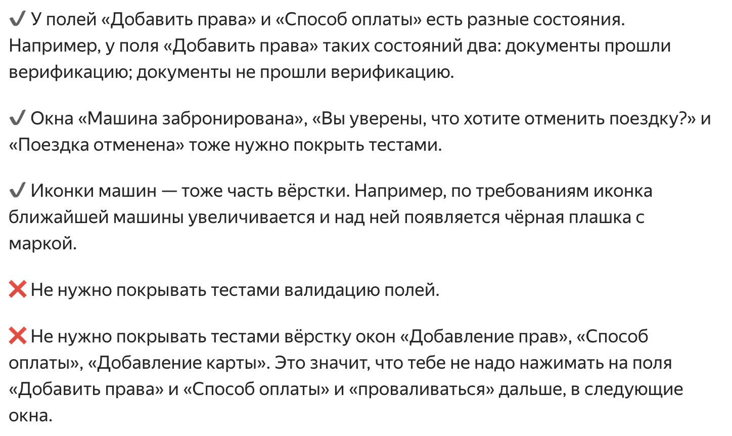
 |  | Тариф "походный"

 |  | Поля прав и оплаты (то,что в форме бронирования) нужно покрыть тестами на вёрстку. У этих полей есть несколько состояний, чтобы их проверить,нужно взаимодействовать с окнами заполнения прав и оплаты (заполнять их). Окно добавления прав не нужно тестировать ни на верстку ни на логику. Окно способ оплаты (там где можно переключаться между картами) и окно добавления карт нужно протестировать на логику.
 |  | При непройденной верификации текст не меняется, цвет тоже (будет как при незаполненном поле). Поменяется только то,что явно прописано в требованиях (рамка и крестик). Текст,который ты привела - появляется после нажатия на поле прав -> а мы это не покрываем тестами.

